Sheet1
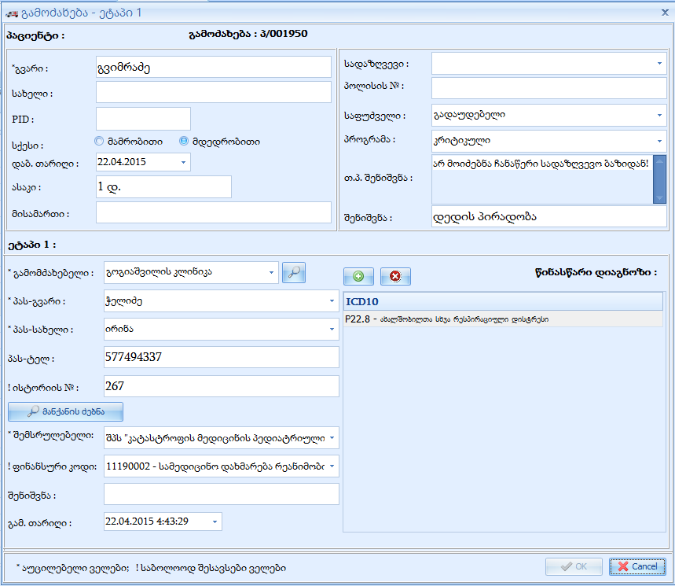
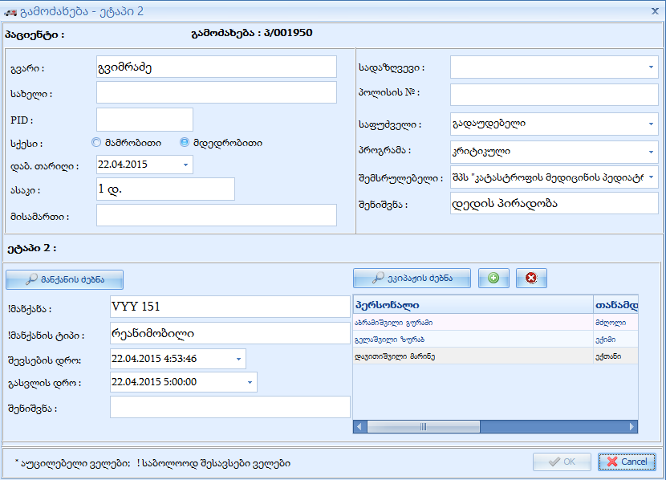

I ეტაპი
ფინანუსური კოდი

თანმხლების მონაცემები

პატიმარი

ინდ. რეფერალი
აფხაზეთი
ოსეთი
სხვა

